移送手順
①SVN最新化
 | 右键后点击SVN-commit
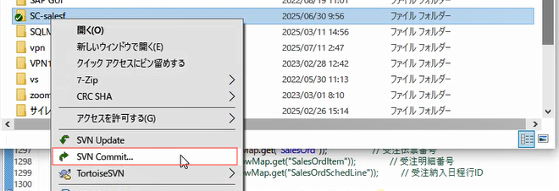

②EclipseプロジェクトRefresh & Clean
 | 右键点击Refresh
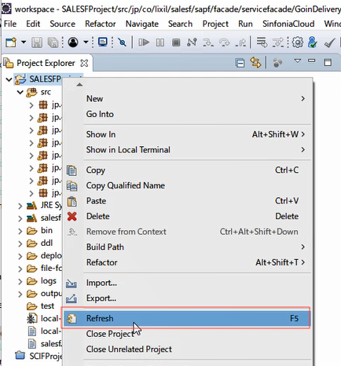
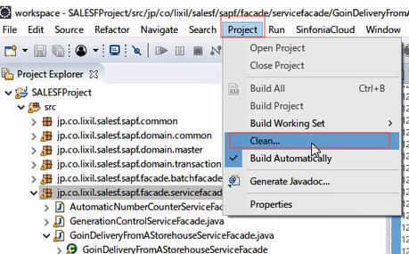
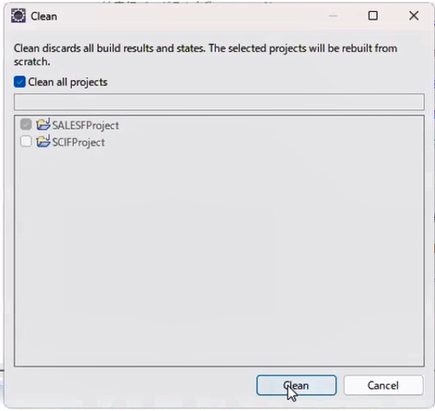

③local-build.xml
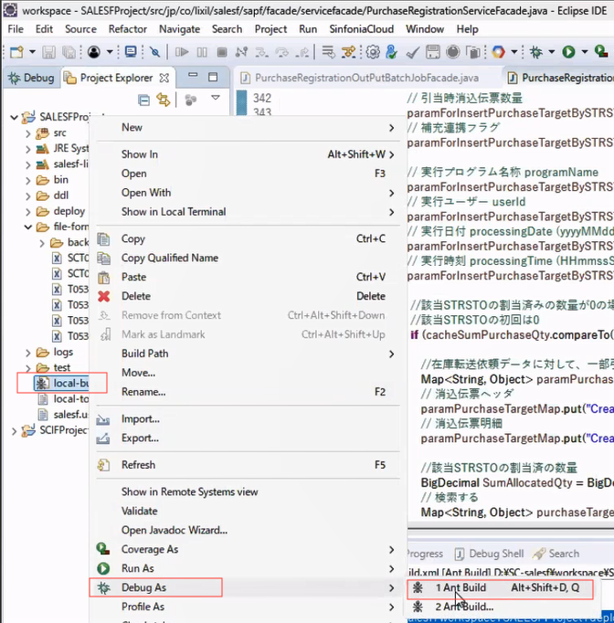

④移送前问一下大家变更什么了（确认移送种类）
 | ◆移送物の種類
 | salesf.jar | 正常代码修改就移送这一个,路径是:D:\SC-salesf\workspace\SALESFProject\deploy\salesf.ear
 | lone-util.jar | 如果改共通就需要移送,路径是:D:\SC-salesf\workspace\SALESFProject\deploy\salesf.ear\lib
 | message_salesf.xml | message的包错误message在这里定义的，路径是：D:\SC-salesf\workspace\SALESFProject\bin\etc
 | XML 文件 | 接口文件XXXX.xml，路径是：D:\SC-salesf\workspace\SALESFProject\file-format

⑤登陆开发环境
 | 开发环境移送
 | 开发环境服务器是 | 10.93.64.238 (lxjgcdsap011.lixil.lan)
 | 账号： | sysop
 | 密码： | GLi3aDprGX

⑥先看是否启动，查看メモリ是否有超过1GB的，如果超过则代表启动了，需要先停止，没超过代表没启动，是停止状态（确保移送的时候是停止状态）
※コピーする前に、バッチが起動しているか確認 、タスクマネージャーで確認（メモリー１G以上か）
※起動している場合、まず停止します。
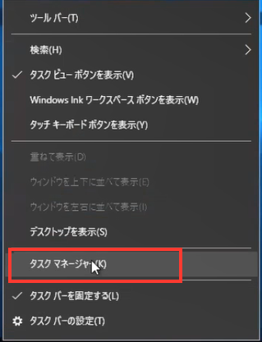

 | 停止顺序2-3-1（这个是指图片中的位置顺序） |  | 停止是在bat的执行页面上，黑色的那个窗口里，ctrl+c
 | 启动顺序1-2-3（这个是指图片中的位置顺序）

 | ◆ Wildfly 启动批处理 ※ 停止③ CTRL + C 停止
 | E:\SC-salesf\wildfly-26.1.3.Final\bin\standalone.bat

 | ◆ 监控批处理
 | ・监控批处理（导入文件监控） 将文本文件反映到数据库 ※ 停止① CTRL + C 停止
 | E:\SC-salesf\F_Drive\warks\workspace\warks\InputBatch.bat

 | ・监控批处理（数据库表触发器监控） 如果存在，则创建触发器文件并将其发送到 Wildfly ※ 停止② CTRL + C 停止
 | E:\SC-salesf\F_Drive\warks\workspace\warks\ReceiveObservationWebService.bat

 | ・監視バッチのログ
 | E:\SC-salesf\F_Drive\warks\workspace\warks\logs

⑦移送文件，根据实际情况（第④步确认的情况）进行移送，不是4个都要移送

 | ◆把「D:\SC-salesf\workspace\SALESFProject\deploy\salesf.ear」路径下的「salesf.jar」 文件拷贝到以下三个路径里，进行替换，快捷方式在桌面
 | E:\BAT\SCIF\ANT\deploy\salesf.ear
 | E:\SC-salesf\wildfly-26.1.3.Final\standalone\deployments\warks.ear\warks.war\WEB-INF\lib
 | E:\SC-salesf\wildfly-26.1.3.Final\standalone\deployments\warks.ear\lib

 | ◆把「D:\SC-salesf\workspace\SALESFProject\deploy\salesf.ear\lib」路径下的「lone-util.jar」 文件拷贝到以下三个路径里，进行替换
 | E:\BAT\SCIF\ANT\deploy\salesf.ear\lib
 | E:\SC-salesf\wildfly-26.1.3.Final\standalone\deployments\warks.ear\warks.war\WEB-INF\lib
 | E:\SC-salesf\wildfly-26.1.3.Final\standalone\deployments\warks.ear\lib

 | ◆把「D:\SC-salesf\workspace\SALESFProject\bin\etc」路径下的「message_salesf.xml」 文件拷贝到以下两个路径里，进行替换，快捷方式在桌面
 | E:\SC-salesf\wildfly-26.1.3.Final\standalone\deployments\warks.ear\config
 | （暂时不知道）

 | ◆把「D:\SC-salesf\workspace\SALESFProject\file-format」路径下的「XML 文件」 文件拷贝到以下两个路径里，进行替换，快捷方式在桌面
 | E:\BAT\SCIF\ANT\file-format
 | E:\SC-salesf\wildfly-26.1.3.Final\standalone\deployments\warks.ear\file-format

⑧移送完成（bat谁也不用了就不用启动，如果后续有人使用就需要启动）

查看logs
 | ◆本処理のログ
 | ・PDP的logs
 | E:\SC-salesf\wildfly-26.1.3.Final\standalone\log

 | ・BatchJob的logs（如果没有PDP处理，只有bat处理就在这里看log）
 | E:\BAT\SCIF\ANT\logs

⑨QA表需要查看一下今天哪些反应了，
 | 「開発環境」需要改成「リリース済み」
 | 「ステータス」需要改成「回答済」
 | 「回答」需要计入，例：「20250714 リリース済み 15:00」

⑩在聊天室「EXT#08：入荷予定を加味した納期回答(SAPフロントチーム)」发送下面这段话，根据具体情况进行修改具体QANO
 | QANo.55、No.56、No.57、No.63、No.69、No.70の対応が完了し、開発環境への移送が完了いたしました。

以上

CloudRunの移送手順
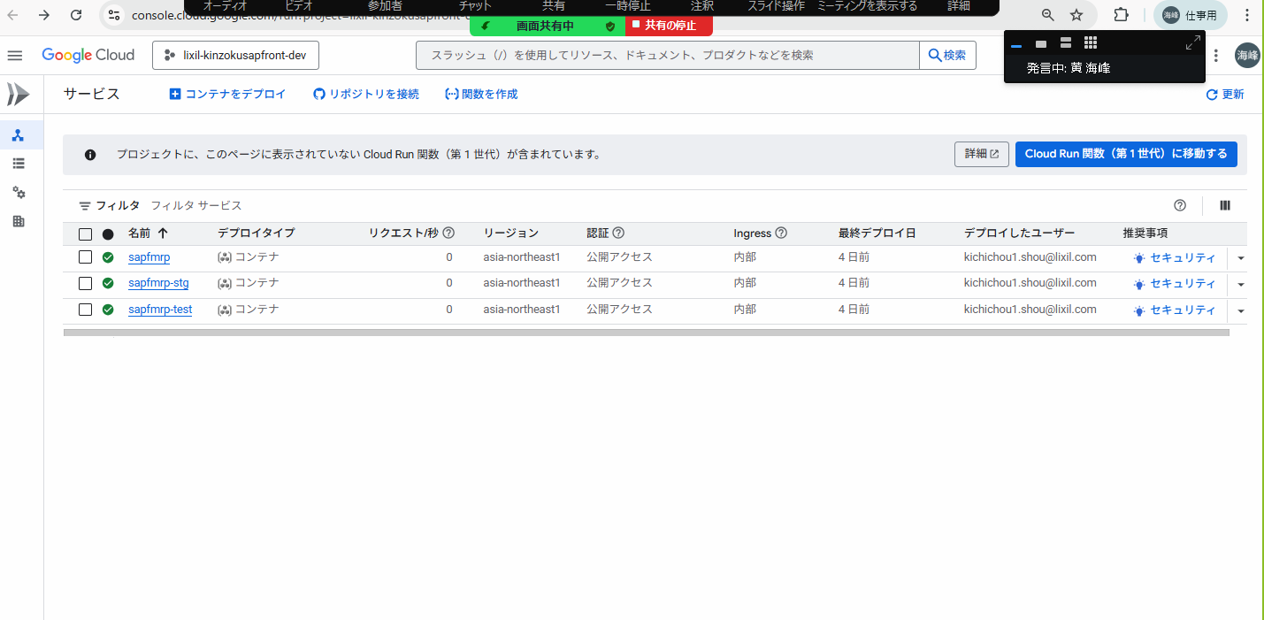
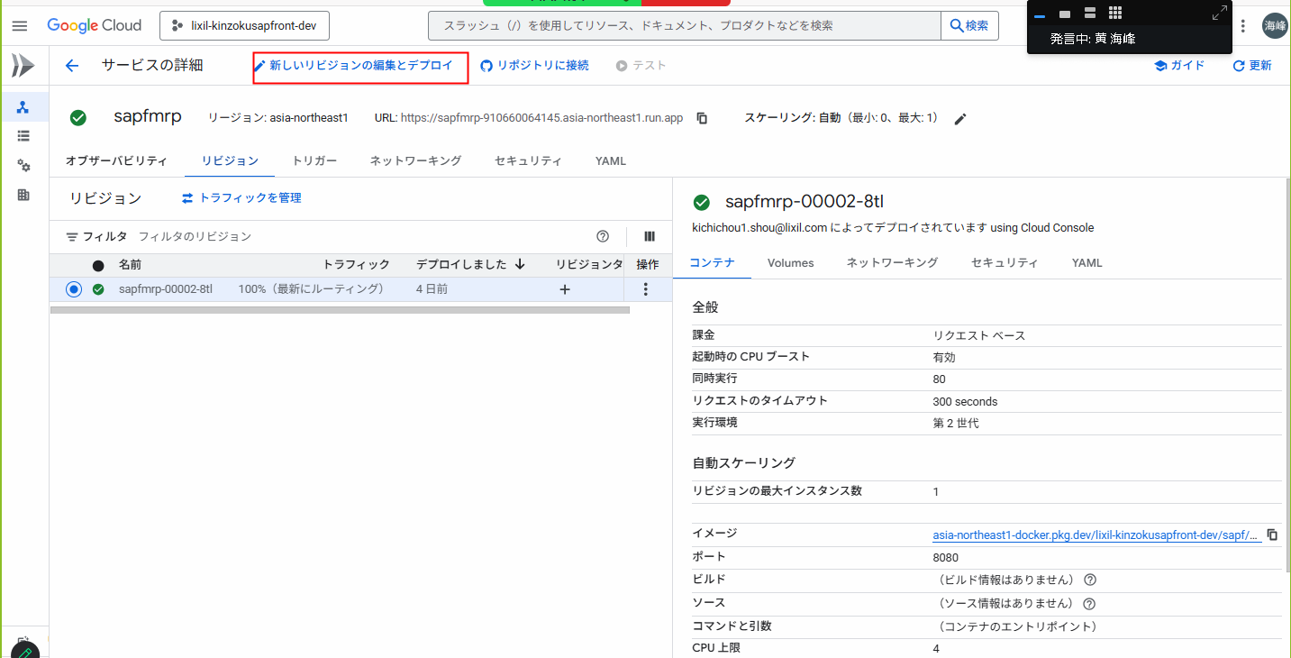
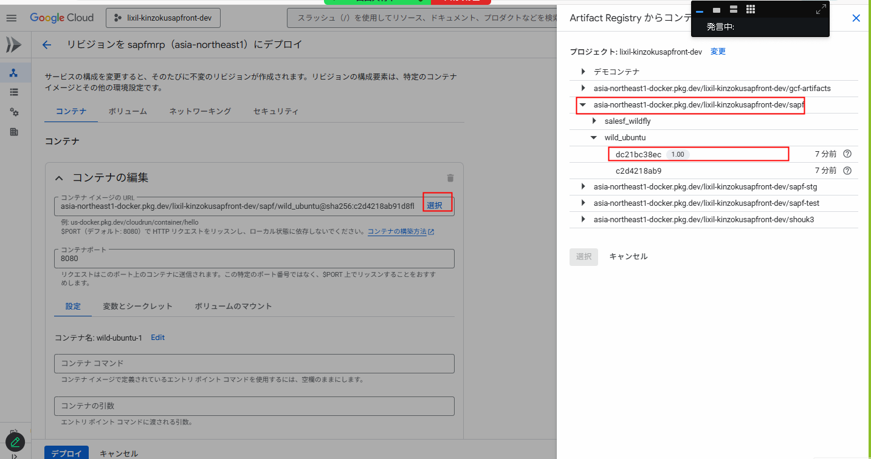
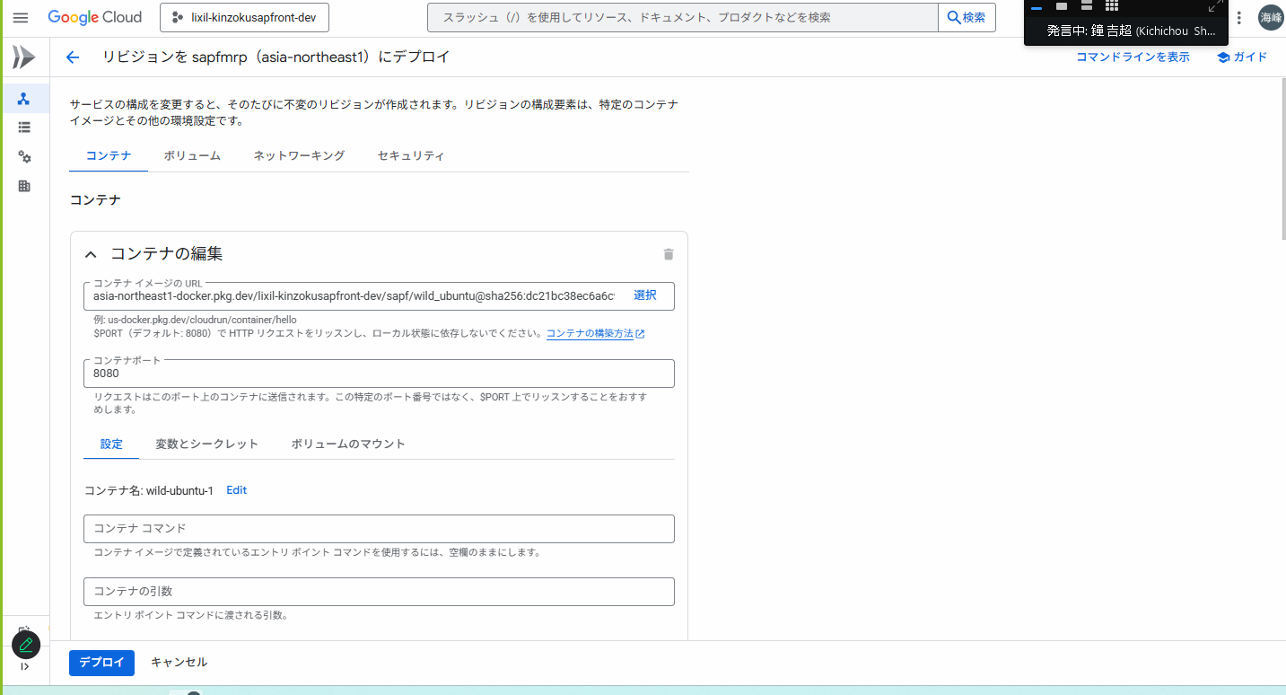
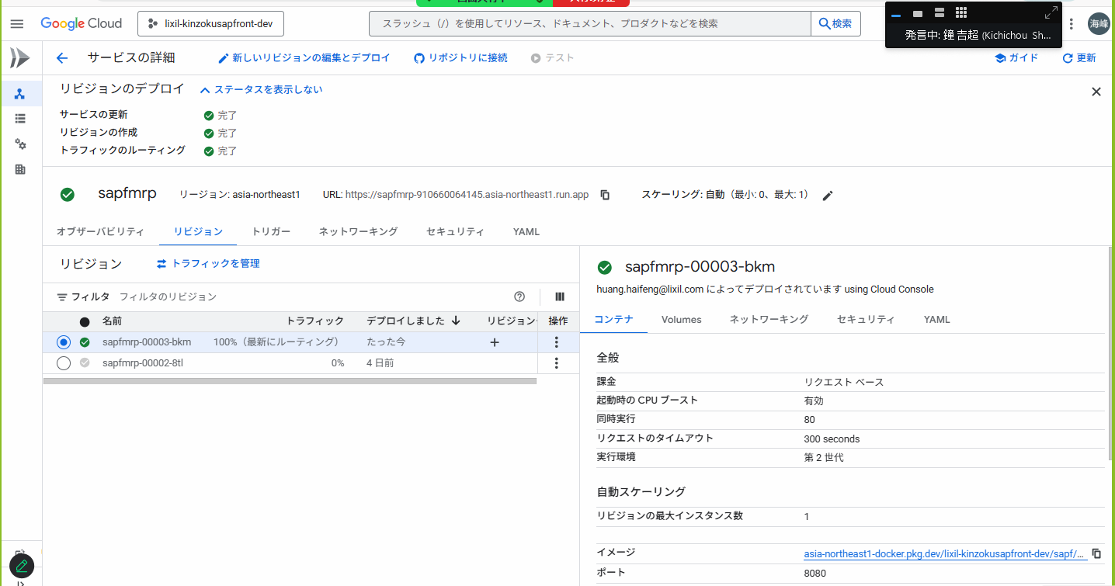
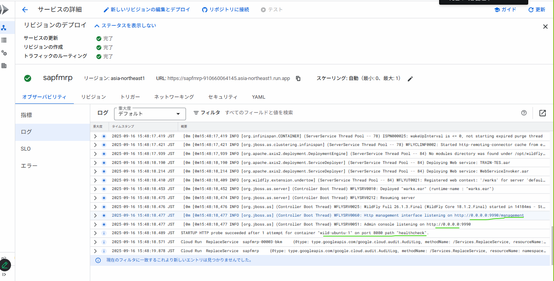
STEP1: | 从Cloud侧下载代码到本地

 | URL: | https://console.cloud.google.com/storage/browser?project=lixil-kinzokusapfront-dev&prefix=&forceOnBucketsSortingFiltering=true&bucketType=live
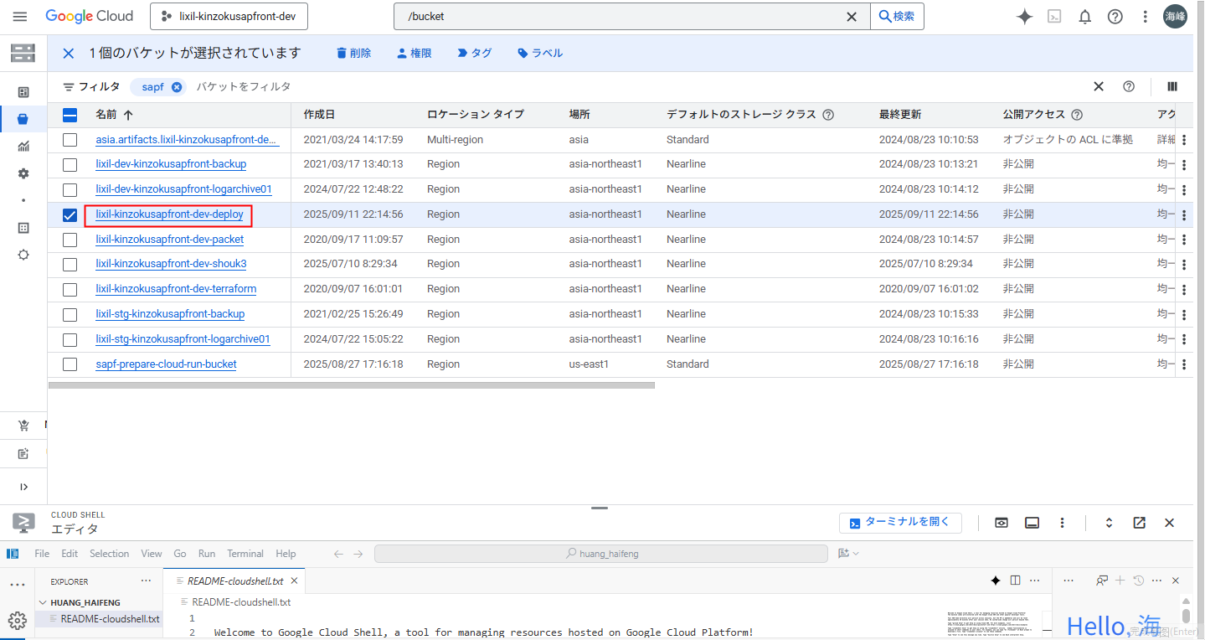

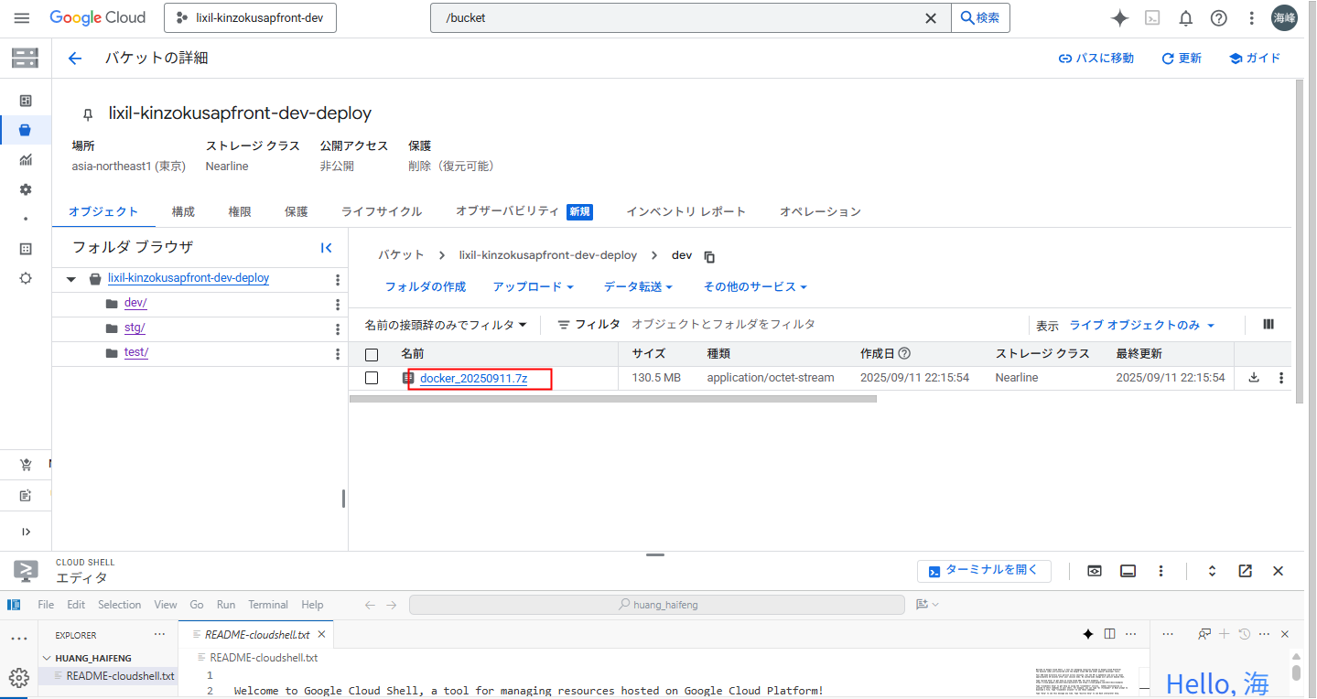

STEP2: | 把本地代码的salesf.jar 替换到 刚刚下载的文件夹中
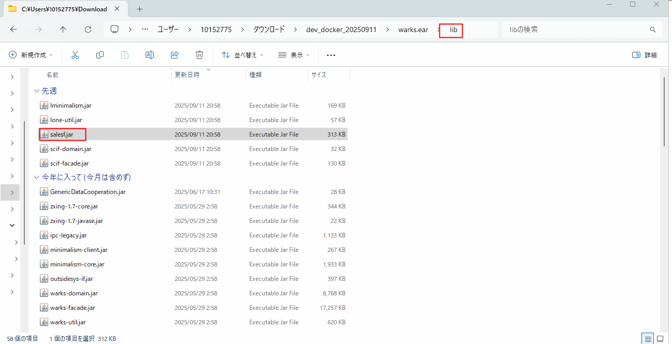

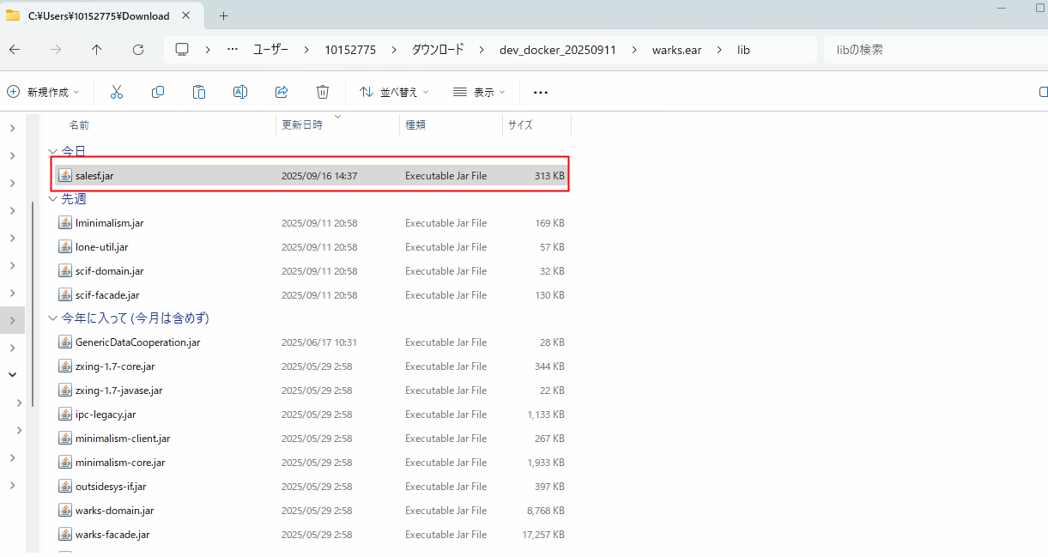

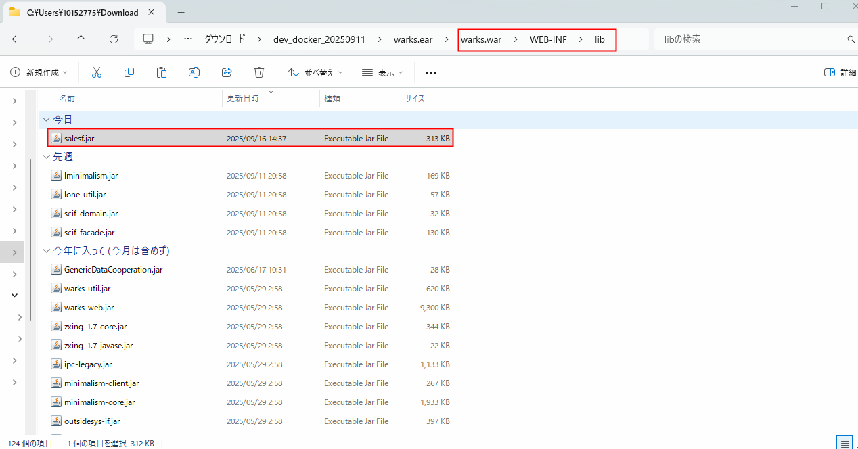

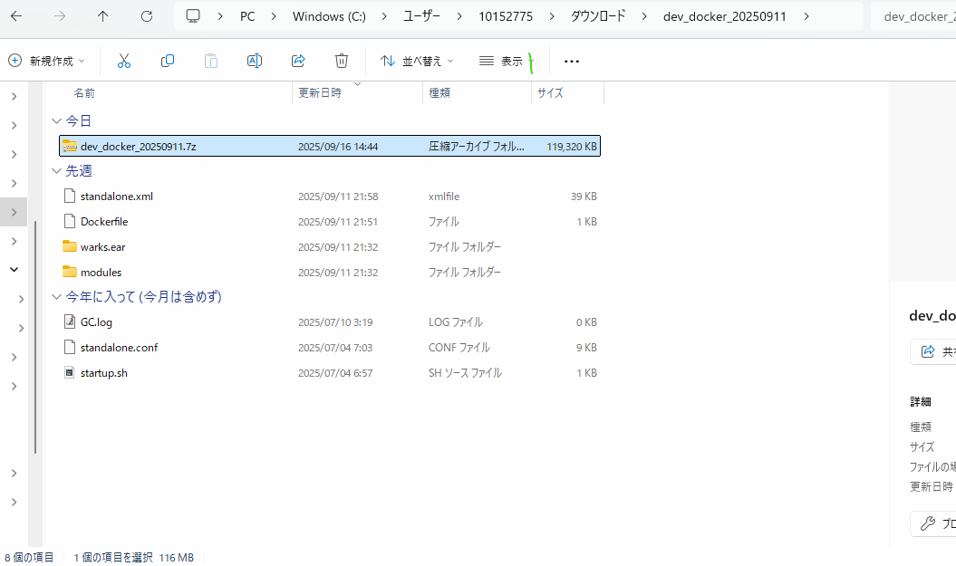

STEP3: | 再压缩7z文件，文件名改成今日
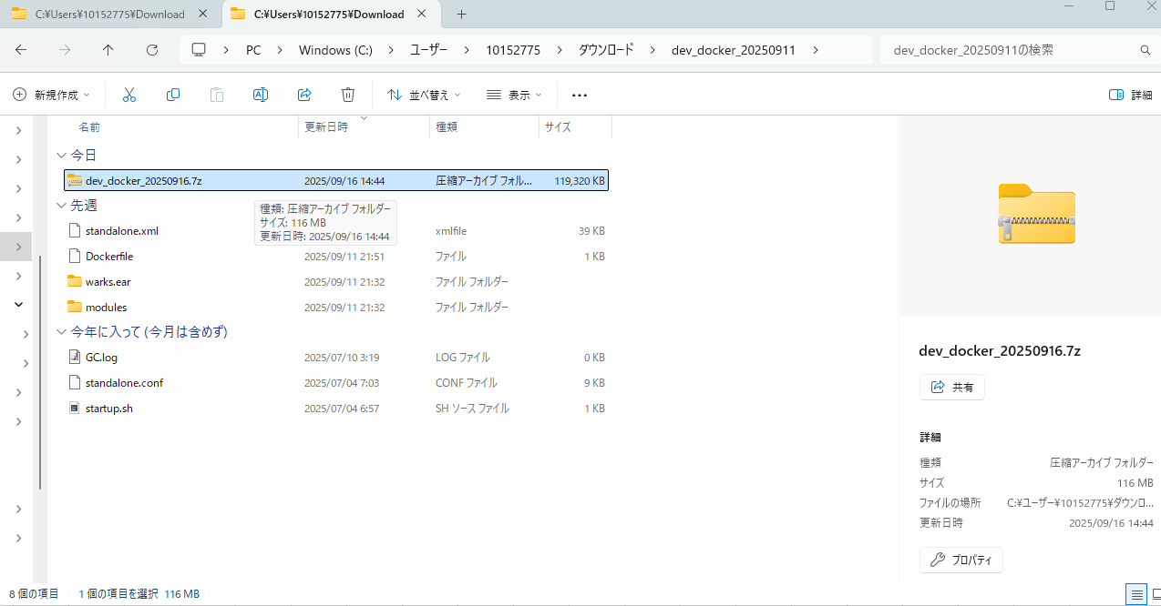

STEP4: | 再压缩7z文件上传到Cloud侧
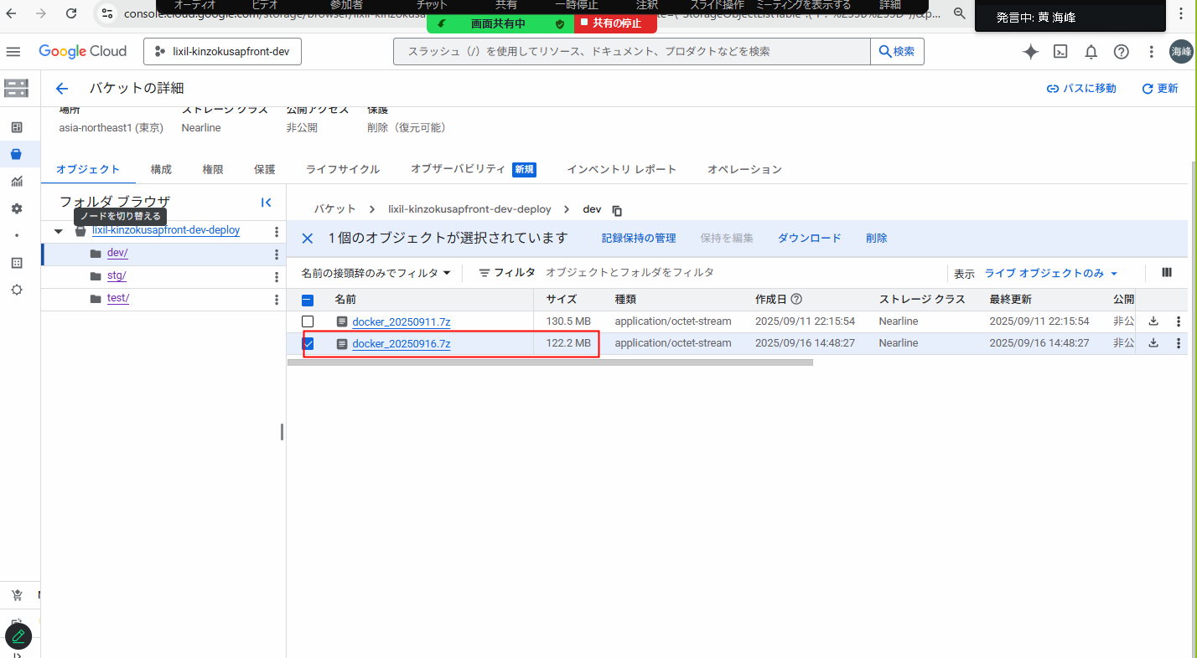

STEP5: | Cloud侧打包Doctor镜像
移送物の作成は、ここまで
これから、1回だけの作業となります。
 |  | URL: | https://console.cloud.google.com/artifacts?walkthrough_id=panels--build--builds&project=lixil-kinzokusapfront-dev
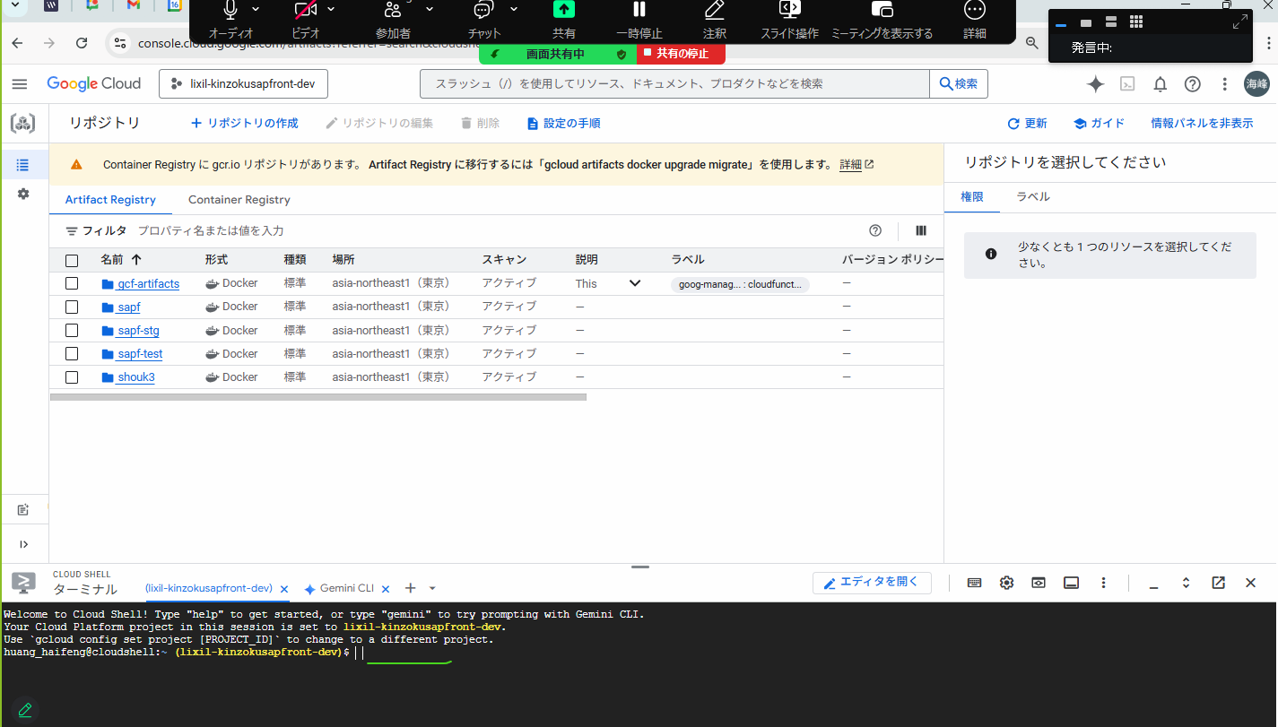

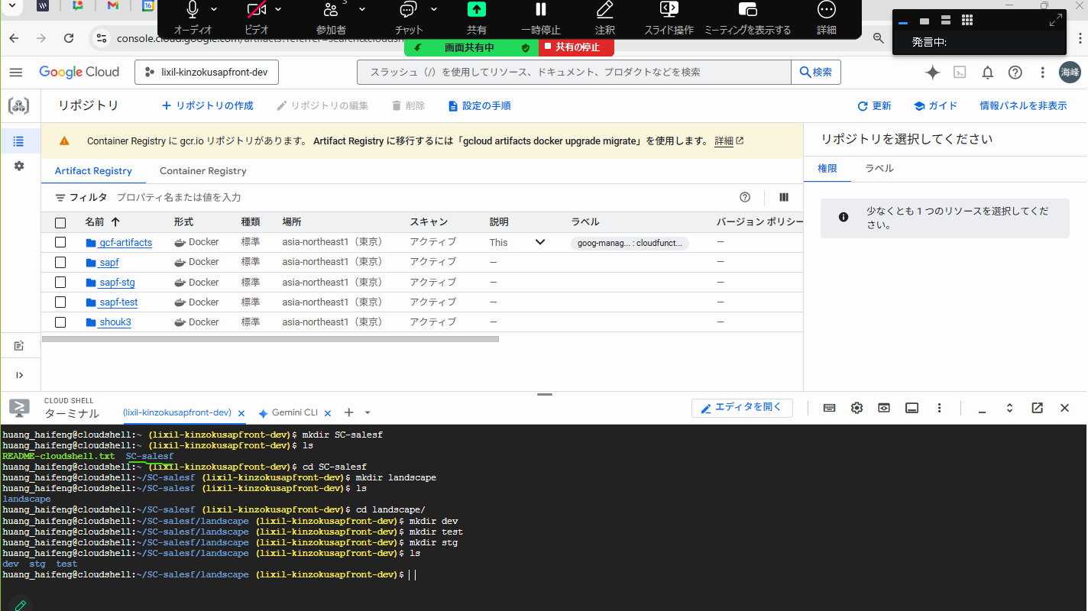

mkdir SC-salesf
cd SC-salesf mkdir landscape mkdir landscape/dev mkdir landscape/test mkdir landscape/stg

STEP6: | 每个人第一次的时候执行创建命令，以后就不用了
 |  | mkdir SC-salesf
 |  | cd SC-salesf
 |  | mkdir landscape
 |  | mkdir landscape/dev
 |  | mkdir landscape/test
 |  | mkdir landscape/stg

STEP7: | 安装7z
 | 7zのインストール

sudo apt install --assume-yes p7zip-full

一行一行执行
不要一下都复制执行
安装之后截图 一步一步做
一回の作業は、ここまで
STEP8:以下每回都需要
 | 在Cloud shell 中，执行下面的命令
gsutil cp -r gs://lixil-kinzokusapfront-dev-deploy/dev/docker_20250916.7z ./
ls -al
7z x docker_20250916.7z
docker image build -f Dockerfile -t sapf/wild_ubuntu:1.00 .
docker images
docker tag f6b8136d50ab3118b170f81b4681e73019e6d7672301092bb686a513dc43f439 asia-northeast1-docker.pkg.dev/lixil-kinzokusapfront-dev/sapf/wild_ubuntu:1.00
docker images
docker push asia-northeast1-docker.pkg.dev/lixil-kinzokusapfront-dev/sapf/wild_ubuntu:1.00

gsutil cp -r gs://lixil-kinzokusapfront-dev-deploy/dev/docker_20250916.7z ./

vi Docker

ff7c2cff704eeee3702770fc9b1302b684ee8a05d0bd93a12547782116d842ae

docker tag ff7c2cff704eeee3702770fc9b1302b684ee8a05d0bd93a12547782116d842ae asia-northeast1-docker.pkg.dev/lixil-kinzokusapfront-dev/sapf/wild_ubuntu:1.00

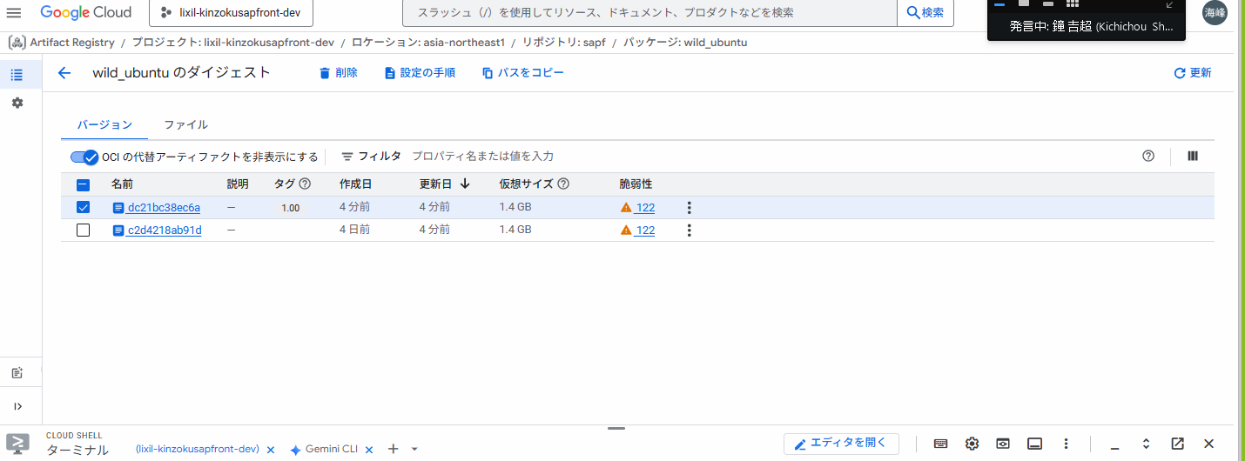

CloudRunのDeploy |  |  | URL: | https://console.cloud.google.com/run?cloudshell=true&walkthrough_id=panels--build--builds&project=lixil-kinzokusapfront-dev

Sheet2
110 mkdir SC-salesf

171 mkdir landscape

173 mkdir landscape/dev

174 mkdir landscape/test

175 mkdir landscape/stg

★開発環境★
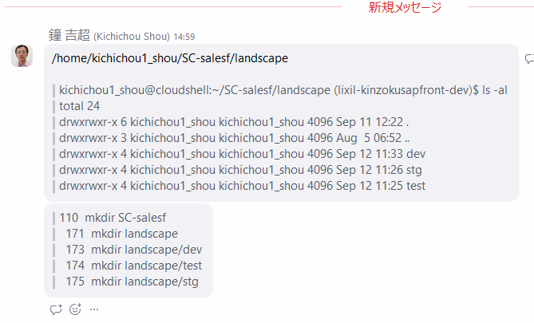
docker images

docker image build -f Dockerfile_salesf_wildfly -t sapf/salesf_wildfly:1.00 .

docker images

docker tag bfd695f19c44c19a90f69f9e470848fa9ea425aed92223b0d5f1e9dbc00dc4f7 asia-northeast1-docker.pkg.dev/lixil-kinzokusapfront-dev/sapf/salesf_wildfly:1.00

docker images

docker push asia-northeast1-docker.pkg.dev/lixil-kinzokusapfront-dev/sapf/salesf_wildfly:1.00

gsutil cp -r gs://lixil-kinzokusapfront-dev-deploy/dev/docker_20250911.7z ./

ls -al

sudo apt install --assume-yes p7zip-full

7z x docker_20250911.7z

docker image build -f Dockerfile -t sapf/wild_ubuntu:1.00 .

docker images

docker tag f6b8136d50ab3118b170f81b4681e73019e6d7672301092bb686a513dc43f439 asia-northeast1-docker.pkg.dev/lixil-kinzokusapfront-dev/sapf/wild_ubuntu:1.00

docker images

docker push asia-northeast1-docker.pkg.dev/lixil-kinzokusapfront-dev/sapf/wild_ubuntu:1.00

★検証環境★

docker images

docker image build -f Dockerfile_salesf_wildfly -t sapf-test/salesf_wildfly:1.00 .

docker images

docker tag 6d0673a6466e058554735a93b5bc91e5e79e67ff494e71acf28e75173801e56d asia-northeast1-docker.pkg.dev/lixil-kinzokusapfront-dev/sapf-test/salesf_wildfly:1.00

docker images

docker push asia-northeast1-docker.pkg.dev/lixil-kinzokusapfront-dev/sapf-test/salesf_wildfly:1.00

gsutil cp -r gs://lixil-kinzokusapfront-dev-deploy/test/docker_20250911.7z ./

ls -al

7z x docker_20250911.7z

docker image build -f Dockerfile -t sapf-test/wild_ubuntu:1.00 .

docker images

docker tag e7f7366a9f844612bce2b7e2cda6bf8f5ccd1921427cf4e3851102b019a3d464 asia-northeast1-docker.pkg.dev/lixil-kinzokusapfront-dev/sapf-test/wild_ubuntu:1.00

docker images

docker push asia-northeast1-docker.pkg.dev/lixil-kinzokusapfront-dev/sapf-test/wild_ubuntu:1.00

★ステージング環境★

docker images

docker image build -f Dockerfile_salesf_wildfly -t sapf-stg/salesf_wildfly:1.00 .

docker images

docker tag 534074cd5ad4329d6e6e5c7aba2a551f35d33862f82b22a64cb154352ed7c1ca asia-northeast1-docker.pkg.dev/lixil-kinzokusapfront-dev/sapf-stg/salesf_wildfly:1.00

docker images

docker push asia-northeast1-docker.pkg.dev/lixil-kinzokusapfront-dev/sapf-stg/salesf_wildfly:1.00

gsutil cp -r gs://lixil-kinzokusapfront-dev-deploy/stg/docker_20250911.7z ./

ls -al

7z x docker_20250911.7z

docker image build -f Dockerfile -t sapf-stg/wild_ubuntu:1.00 .

docker images

docker tag 5af288077801aa69f1d631e0eba36dee75e03ba0e597306c4d43c2a9d85a137e asia-northeast1-docker.pkg.dev/lixil-kinzokusapfront-dev/sapf-stg/wild_ubuntu:1.00

docker images

docker push asia-northeast1-docker.pkg.dev/lixil-kinzokusapfront-dev/sapf-stg/wild_ubuntu:1.00

